Sheet1
Школа | МБОУ Большекирсановская сош имени Героя Советского Союза Хайло В.А. |  |  | Отд./корп |  |  |  | День | 2022-11-24

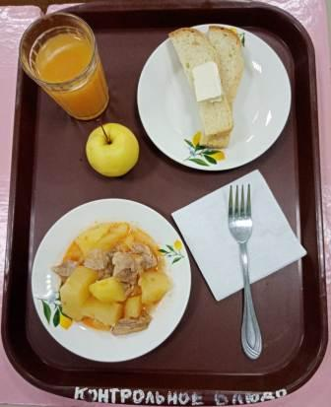
Прием пищи | Раздел | № рец. | Блюдо | Выход, г | Цена | Калорийность | Белки | Жиры | Углеводы
Завтрак | гор.блюдо | 259 | Жаркое по-домашнему | 175.00 | 41.33 | 383.00 | 12.30 | 29.50 | 16.58
 | гор.напиток |  | Кисель из кураги ( с добавлением витамина С) | 180.00 | 9.86 | 139.14 | 0.80 | 0.05 | 29.48
 | хлеб | Н | Хлеб пшеничный | 30.00 | 0.68 | 69.00 | 2.28 | 0.24 | 14.10
 |  | 1 | Бутерброд с маслом | 40.00 | 8.28 | 136.00 | 2.36 | 7.49 | 14.89
 |  | 338 | Яблоко | 100.00 | 5.40 | 47.00 | 0.40 | 0.40 | 9.80

Завтрак 2 | фрукты

Обед | закуска
 | 1 блюдо |  | .
 | 2 блюдо
 | гарнир
 | сладкое
 | хлеб бел.
 | хлеб черн.

 |  |  |  | 525.00 | 65.55 | 774.14 | 18.14 | 37.68 | 84.85

